Zuschläge 1. März 2022
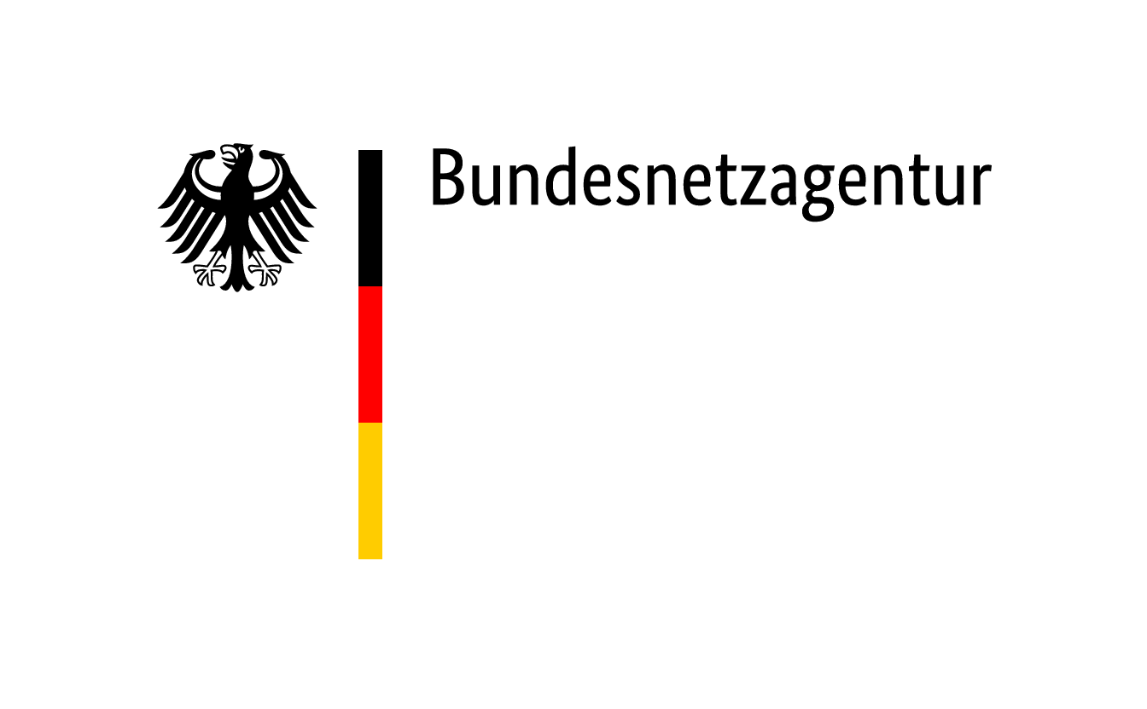

 | Zuschläge im Ausschreibungsverfahren für Steinkohleanlagen und Braunkohle-Kleinanlagen nach dem KVBG für den Gebotstermin vom 1. März 2022
BNAId | Name des Bieters | Name der Anlage | Bezuschlagte Gebotsmenge [MW] | Zuschlagsnummer | Angestrebte Nutzung des Standorts nach dem Wirksamwerden des Verbots der Kohleverfeuerung (Eigenerklärung des Bieters)
BNA1185 | Pfeifer & Langen GmbH & Co. KG | HKW Könnern - Block 2 | 19.670 | KVBG22-1/001 | Das HKW wird auf einen anderen Energieträger umgestellt.
BNA0646a | Grosskraftwerk Mannheim AG | DSA 6,7,8 - Block 8 | 435.000 | KVBG22-1/002 | Der Standort ist ein Mehr-Block-Standort und bleibt ein Energiestandort. Teilweise sind die Blöcke bereits in die Netzreserve von TransnetBW überführt.
BNA0518a | EnBW Energie Baden-Württemberg AG | RDK 7 | 517.000 | KVBG22-1/003 | Der Standort wird weiter für die Strom- und Fernwärmeversorgung genutzt.
 | Koehler Greiz GmbH & Co. KG | Braunkohlestaub - Heizkraftwerk Greiz | 1.488 | KVBG22-1/004 | Das Heizkraftwerk soll für einen Brennstoffwechsel auf Holzfeinfraktion umgestellt werden und im Anschluss entsprechend mit dem biogenen Brennstoff weiter betrieben werden.
 | Südzucker AG | KWK Anlage Ochsenfurt - Steinkohleblock | 16.474 | KVBG22-1/005 | Der Kesselblock wird auf einen anderen Brennstoff umgestellt und wird unverändert zur Dampferzeugung für die Produktion genutzt.
BNA1279 | Basell Polyolefine GmbH | Kraftwerk Wesseling - Block 2 | 25.972 | KVBG22-1/006 | Beendigung des Einsatzes von Braunkohle

